画面フロー
アプリ基本設計書 |  |  |  | 担当者 | きらぼし |  | 確認日

 |  |  |  |  | DNX | 武山 | 確認日 | 2021-04-28

画面コード | D0020M00 D0451P00 | フロー名 | 取引内訳照会流れ

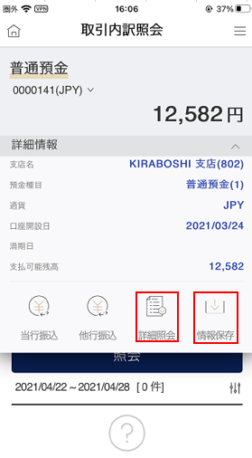 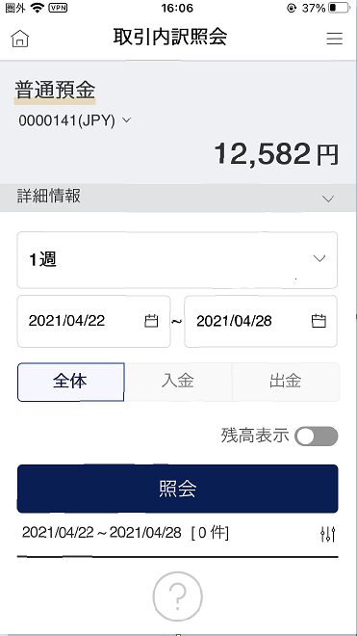 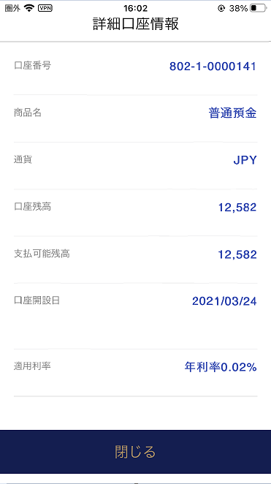 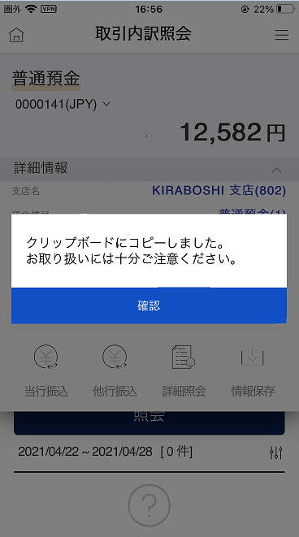
STEP1

☆

補足説明：
☆：UI銀行様のロゴ挿入に影響し表題のタイトルにロゴが挿入されています。 最新版のものではデザインの関係上「取引内訳照会」とタイトル表記しております。 希望の文言等ございましたらご相談いただけますと幸いです。

D0020M00_画面レイアウト
アプリ基本設計書 |  |  |  |  |  |  |  |  | 担当者 | きらぼし |  |  | 確認日

 |  |  |  |  |  |  |  |  |  | DNX | 武山 |  | 確認日 | 2021-04-28

要件充足表No. | 43 | カテゴリ | App PKG | Lvel 1 | Lvel 2 | Lvel 3 |  | Lvel 4 | Lvel 5
 |  |  |  | モバイルアプリ | 基本機能 | MENU

要件充足表No. | 4 | カテゴリ | AITHERPKG | Lvel 1 | Lvel 2 | Lvel 3 |  | Lvel 4 | Lvel 5
 |  |  |  | 預金 | 共通 | 残高照会、取引明細

画面コード | D0020M00 | 画面名 | 取引内訳照会

画面レイアウト： |  |  |  |  |  |  | 画面説明：

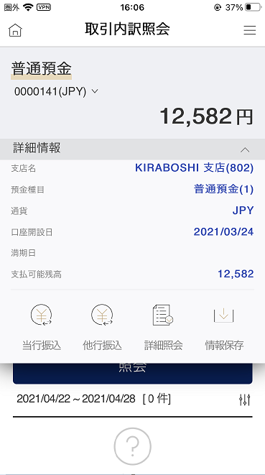 |  |  |  |  |  |  | - 内訳を照会する預金口座を表示 口座番号横↓押下時、照会する口座を選択可 - 他行振込（普通預金の場合のみ） - 商品名横：押下時口座情報保存/詳細口座情報表示 口座情報保存：クリップボードへ内容を保存 詳細口座情報：詳細口座情報ページへ移動 - 詳細情報横↓押下時、支店名等表示 - 照会期間 1日/1週間/2週間/1か月/3か月 期間設定

1
2
5
6
7
8
9
10
11
12
13
14
15
3
4

 |  |  |  |  |  |  | 項目説明

 |  |  |  |  |  |  | 項番 | 操作 | 選択肢/入力内容 |  |  | 備考 |  | AiTHERとの連携 (参照元データ)

 |  |  |  |  |  |  | 1 | プルダウン | ↓より照会したい口座を選択 |  |  | - |  | 0248
 |  |  |  |  |  |  | 2 | クリック | - |  |  | 項番11が表示される |  | -
 |  |  |  |  |  |  | 3 | プルダウン | 1日/1週間/2週間/1ヵ月/3ヵ月 |  |  | 期間を選択すると④が表示される |  | -
 |  |  |  |  |  |  | 4 | クリック | カレンダーより選択 |  |  | - |  | -
 |  |  |  |  |  |  | 5 | クリック | - |  |  | - |  | -
 |  |  |  |  |  |  | 6 | クリック | - |  |  | - |  | -
 |  |  |  |  |  |  | 7 | クリック | - |  |  | - |  | -
 |  |  |  |  |  |  | 8 | クリック | on/off |  |  | - |  | -
 |  |  |  |  |  |  | 9 | クリック | - |  |  | 項番10が表示される |  | -
 |  |  |  |  |  |  | 10 | － | 自動表示 |  |  | - |  | 0248
 |  |  |  |  |  |  | 11 | － | 自動表示 |  |  | - |  | 0248
 |  |  |  |  |  |  | 12 | クリック | - |  |  | D0050S01へ遷移 |  | -
 |  |  |  |  |  |  | 13 | クリック | - |  |  | F2710S01へ遷移 |  | -
 |  |  |  |  |  |  | 14 | クリック | - |  |  | D0451M00へ遷移 |  | -
 |  |  |  |  |  |  | 15 | クリック | - |  |  | 保存完了メッセージが表示 |  | -
 |  |  |  |  |  |  | きらぼし様コメント & デザイン変更コメント(要件定義書参照) |  |  |  |  |  |  | 対応確認
 |  |  |  |  |  |  | No. | 内容
 |  |  |  |  |  |  | 1 | 預金口座の商品名を決定後に変更します |  |  |  |  |  | 項番1 対応済
 |  |  |  |  |  |  | 2 | 照会期間をリストから選択した際等の挙動の説明文言を追加希望します |  |  |  |  |  | 文言待
 |  |  |  |  |  |  | 3 | 商品名横：押下時のメニューについて説明文言を追加希望します |  |  |  |  |  | 項番11 対応済
 |  |  |  |  |  |  | 4 | 定期預金の場合、詳細情報∨押してから表示される「当行振込、他行振込、詳細照会、情報保存」アイコン(⑫～⑮)を削除したい。 |  |  |  |  |  | 対応済
 |  |  |  |  |  |  | 5
 |  |  |  |  |  |  | 6
 |  |  |  |  |  |  | 7
 |  |  |  |  |  |  | 8
 |  |  |  |  |  |  | 9
 |  |  |  |  |  |  | 10

D0451P00_画面レイアウト
アプリ基本設計書 |  |  |  |  |  |  |  |  | 担当者 | きらぼし |  |  | 確認日

 |  |  |  |  |  |  |  |  |  | DNX | 武山 |  | 確認日 | 2021-04-28

要件充足表No. | 43 | カテゴリ | App PKG | Lvel 1 | Lvel 2 | Lvel 3 |  | Lvel 4 | Lvel 5
 |  |  |  | モバイルアプリ | 基本機能 | MENU

要件充足表No. | 4 | カテゴリ | AITHERPKG | Lvel 1 | Lvel 2 | Lvel 3 |  | Lvel 4 | Lvel 5
 |  |  |  | 預金 | 共通 | 残高照会、取引明細

画面コード | D0451P00 | 画面名 | 取引内訳照会（詳細口座情報）

画面レイアウト： |  |  |  |  |  |  | 画面説明：

 |  |  |  |  |  |  | - 該当口座の詳細な情報を表示 - 戻る押下時は口座取引内訳照会（D0020M00）へ移動

1
2

 |  |  |  |  |  |  | 項目説明

 |  |  |  |  |  |  | 項番 | 操作 | 選択肢/入力内容 |  |  | 備考 |  | AiTHERとの連携 (参照元データ)

 |  |  |  |  |  |  | 1 | 表示 | - |  |  | - |  | 0248
 |  |  |  |  |  |  | 2 | クリック | - |  |  | D0020M00へ遷移 |  | -
 |  |  |  |  |  |  | 3
 |  |  |  |  |  |  | 4
 |  |  |  |  |  |  | 5
 |  |  |  |  |  |  | 6
 |  |  |  |  |  |  | 7
 |  |  |  |  |  |  | 8
 |  |  |  |  |  |  | 9
 |  |  |  |  |  |  | 10
 |  |  |  |  |  |  | 11
 |  |  |  |  |  |  | 12
 |  |  |  |  |  |  | 13
 |  |  |  |  |  |  | 14
 |  |  |  |  |  |  | 15
 |  |  |  |  |  |  | きらぼし様コメント & デザイン変更コメント(要件定義書参照) |  |  |  |  |  |  | 対応確認
 |  |  |  |  |  |  | No. | 内容
 |  |  |  |  |  |  | 1 | 「他店券残高」、「担保設定金額」を削除します |  |  |  |  |  | 対応済
 |  |  |  |  |  |  | 2 | 「新規日」を「口座開設日」に変更します |  |  |  |  |  | 項番1 対応済
 |  |  |  |  |  |  | 3
 |  |  |  |  |  |  | 4
 |  |  |  |  |  |  | 5
 |  |  |  |  |  |  | 6
 |  |  |  |  |  |  | 7
 |  |  |  |  |  |  | 8
 |  |  |  |  |  |  | 9
 |  |  |  |  |  |  | 10

